使用方法
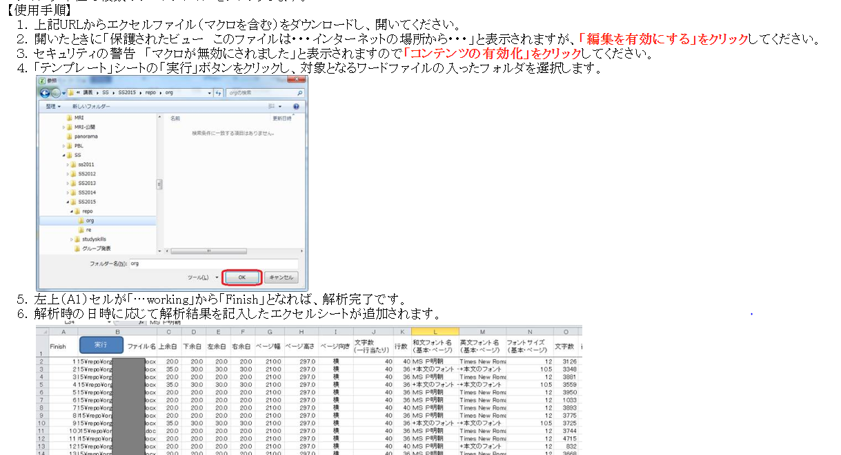

テンプレート
実行
ファイル名 | 上余白 | 下余白 | 左余白 | 右余白 | ページ幅 | ページ高さ | ページ向き | 文字数 (一行当たり) | 行数 | 和文フォント名 （基本・ページ） | 英文フォント名 （基本・ページ） | フォントサイズ （基本・ページ） | 文字数 | 行１割付 | 行２割付 | 行３割付 | 行４割付 | 行５割付 | 行６割付 | 行７割付 | 行８割付 | 行１内容 | 行２内容 | 行３内容 | 行４内容 | 行５内容 | 行６内容 | 行７内容 | 行８内容 | 初回作成者 | 最終作成者 | 作成日

